Лист1
Тестовое задание № 1
 | Ошибка 1 | Ошибка 2 | Ошибка 3 | Ошибка 4 | Ошибка 5 | Ошибка 6 | Ошибка 7 | Ошибка 8 | Ошибка 9 | Ошибка 10 | Ошибка 11
Заголовок | Не отображается блок "Расчетные счета" на главной странице .При клике по блоку появляется заглушка " Что-то пошло не так" | Орфографическая ошибка в словах "Китайский Юань", на главной странице в курсе валют. | Орфографическая ошибка в слове "Доллар", на главной странице в курсе валют. | Не переходит на вкладку "Карты" на главной странице при клике на раздел "Карты" | Ошибка 404 при открытии pdf "Условия депозитного продукта WinterOffer". При нажатии "Подробнее" во вкладке "Депозиты" | Ошибка 404 при открытии pdf "Форма договора WinterOffer". При нажатии "Подробнее" во вкладке "Депозиты" | Ошибка 401 на главной странице . При клике на вкладку "Кредиты". | Не информативное отображение поля выбора карт при клике на поле "Выберете карту" во вкладке "Переводы" | Пользователь может повторно войти в приложение без ввода пароля на странице авторизации, если ранее был зарегистрирован | Не открывается подсказка в форме восстановления пароля при вводе не корректного емейла при наведении мыши на треугольник | Номер телефона по которому зарегестрирован пользователь и пытается восстановить пароль не зарегестрирован в базе при восстановлении пароля
Описание | На главной странице , при клике на любой div из блока MuiBox-root css-15t834m появляется заглушка "Что-то пошло не так" | В курсе валют орфографическая ошибка в словах Китайский юань | Орфографическая ошибка в слове "Доллар", на главной странице в курсе валют. | Нет перехода на вкладку "Карты" на главной странице при клике на раздел "Карты". Нет запроса | Ошибка 404 при открытии pdf "Условия депозитного продукта WinterOffer". При нажатии "Подробнее" во вкладке "Депозиты". Отсутствуют фаилы | Ошибка 404 при открытии pdf "Условия депозитного продукта WinterOffer". При нажатии "Подробнее" во вкладке "Депозиты".Отсутствуют фаилы | Ошибка 401 на главной странице . При клике на вкладку "Кредиты". | Не информативное отображение поля выбора карт при клике на поле "Выберете карту" во вкладке "Переводы". Требуется аналитика. | Пользователь может повторно войти в приложение без ввода пароля на странице авторизации, если ранее был зарегистрирован. Даже после разлогинивания и удаления куков и кеша | Не открывается подсказка в форме восстановления пароля при вводе не корректного емейла при наведении мыши на треугольник. И отсутствует какой либо комментарий о не правильных действиях пользователя | Номер телефона по которому зарегестрирован пользователь и пытается восстановить пароль приложение не распознает и пишет что такого номера нет
Окружение | Алексей Виннов Телефон : 9261660126 Пароль : Qwe12345678 | Алексей Виннов Телефон : 9261660126 Пароль : Qwe12345678 | Алексей Виннов Телефон : 9261660126 Пароль : Qwe12345678 | Алексей Виннов Телефон : 9261660126 Пароль : Qwe12345678 | Алексей Виннов Телефон : 9261660126 Пароль : Qwe12345678 | Алексей Виннов Телефон : 9261660126 Пароль : Qwe12345678 | Алексей Виннов Телефон : 9Т261660126 Пароль : Qwe12345678 | Алексей Виннов Телефон : 9261660126 Пароль : Qwe12345678 | Алексей Виннов Телефон : 9261660126 Пароль : Qwe12345678 | Алексей Виннов Телефон : 9Т261660126 email : test@test.ru | Алексей Виннов Телефон : 9261660126 Пароль : Qwe12345678
Версия сайта | alpha 0.1.12 | alpha 0.1.12 | alpha 0.1.12 | alpha 0.1.12 | alpha 0.1.12 | alpha 0.1.12 | alpha 0.1.12 | alpha 0.1.12 | alpha 0.1.12 | alpha 0.1.12 | alpha 0.1.12
Стабильность воспроизведения | Стабильно | Стабильно | Стабильно | Стабильно | Стабильно | Стабильно | Стабильно | Стабильно | Стабильно | Стабильно | Стабильно
Приоритет | —Высокий | —Средний | —Средний | —Высокий | —Высокий | —Высокий | —Высокий | —Высокий | —Высокий | —Высокий | —Высокий
Шаги воспроизведения | 1. Открыть страницу https://test-powerbank.astondevs.ru/ 2. Авторизоваться из окружения 3. На главной странице кликнуть по блоку "Расчетные счета" | 1. Открыть страницу https://test-powerbank.astondevs.ru/ 2. Авторизоваться из окружения 3. Найти в курсе валют "Китайский юань" | 1. Открыть страницу https://test-powerbank.astondevs.ru/ 2. Авторизоваться из окружения 3. Найти в курсе валют" Доллар США" | 1. Открыть страницу https://test-powerbank.astondevs.ru/ 2. Авторизоваться из окружения 3. Кликнуть по вкладке " Карты " | 1. Открыть страницу https://test-powerbank.astondevs.ru/ 2. Авторизоваться из окружения 3. Кликнуть по вкладке " Депозиты " 4. Перейти в любой депозит и нажать "Подробнее" 5. Кликнуть на "Условия депозитного продукта WinterOffer" | 1. Открыть страницу https://test-powerbank.astondevs.ru/ 2. Авторизоваться из окружения 3. Кликнуть по вкладке " Депозиты " 4. Перейти в любой депозит и нажать "Подробнее" 5. Кликнуть на "Форма договора WinterOffer" | 1. Открыть страницу https://test-powerbank.astondevs.ru/ 2. Авторизоваться из окружения 3. Кликнуть по вкладке " Кредиты " | 1. Открыть страницу https://tespowerbank. astondevs.ru/ 2. Авторизоваться из окружения 3. Кликнуть по вкладке "Переводы " 4. Нажать на стрелку выпадающего меню выбора карты | 1. Открыть страницу https://tespowerbank. astondevs.ru/ 2. Авторизоваться из окружения 3. Выйти из приложения 4. почистить кеш и куки 5.Открыть страницу https://tespowerbank. astondevs.ru 6. Нажать "Войти" | 1. Открыть страницу https://tespowerbank. astondevs.ru/ 2. Нажать "Забыли пароль" 3. Ввести данные из окружения 4. Нажать "Продолжить" | 1. Открыть страницу https://tespowerbank. astondevs.ru/ 2. Нажать "Забыли пароль" 3. Ввести данные из окружения 4. Нажать "Продолжить"
Фактический результат | Появляется заглушка "Что-то пошло не так" | Надпись "Китаски юанъ" | Надпись "Долар США" | Появляется заглушка "Что-то пошло не так" | Ошибка 404 | Ошибка 404 | Появляется заглушка "Что-то пошло не так". Ошибка 401 | В поле выбора не отображается карта Не отображается подсказка | Пользователь авторизовывается и заходит в приложение | Подсказки не появляются | Появляется сообщение "Пользователь с указанным номером не зарегистрирован"
Ожидаемый результат | Пользователь переходит на страницу с Расчетными счетами | Надпись "Китайски юань" | Надпись "Доллар США" | Пользователь переходит на вкладку "Карты" | Открывается документ | Открывается документ | Пользователь переходит на вкладку "Кредиты" | В поле выбора отображается карта При отсутствии карт отображается подсказка "Зарегистрируйте карту " | Пользователю необходимо ввести логин и пароль | Появляется подсказка (Текст уточнить с аналитиком) | Пользователь переходит на следующий шаг восстановления пароля
Дополнительная информация | 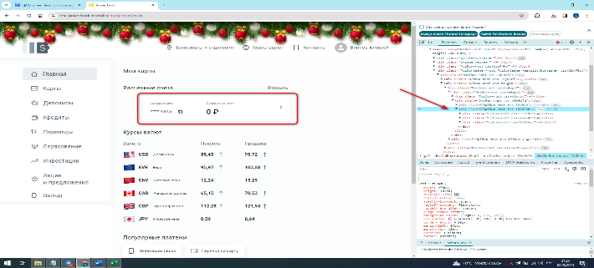 | 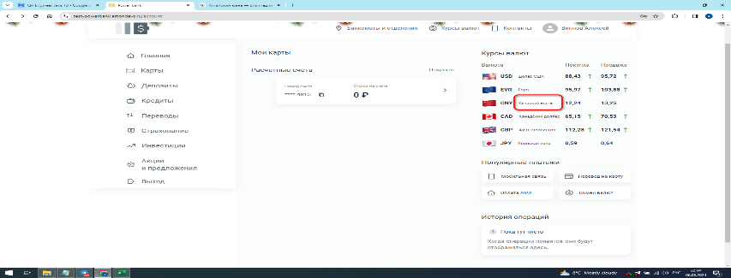 | 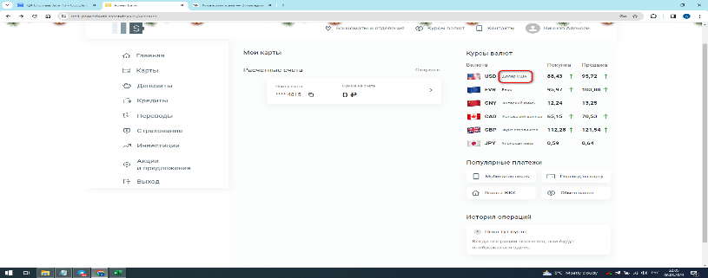 | 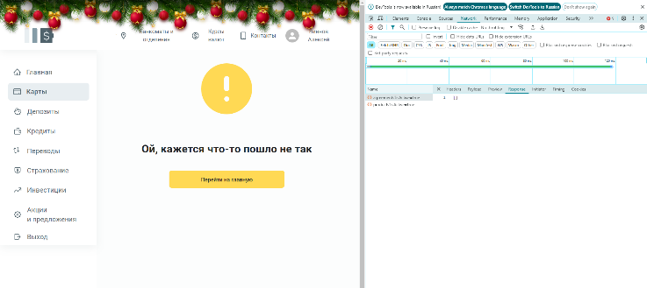 | 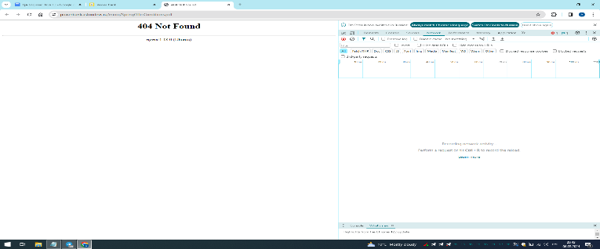 |  | 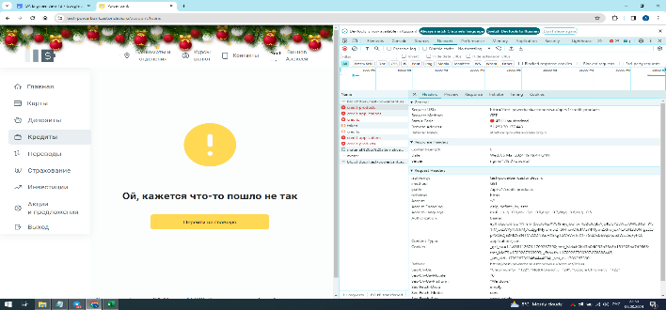 | 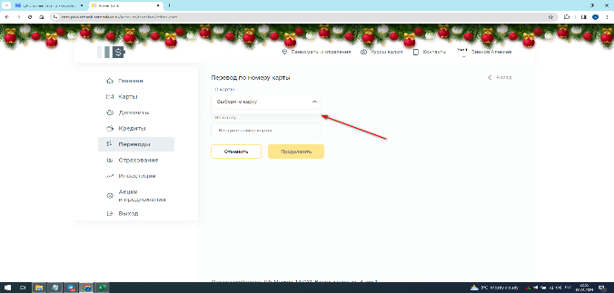 | 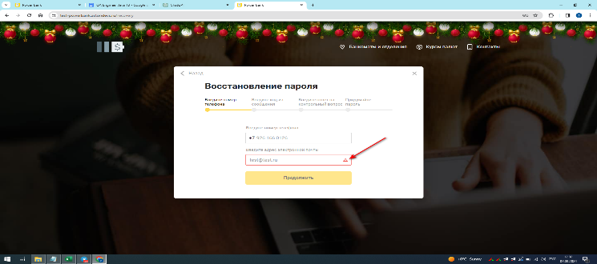 |  | 